Sheet1
f = x'y + zy |  |  | U formi konstituenata nule preko proizvoda logičkih suma: (x+y+z)(x+y+z')(x'+y+z)(x'+y+z')(x'+y'+z)
 |  |  | U formi konstituenata jedinice preko sume logičkih proizvoda: x'yz' + x'yz + xyz

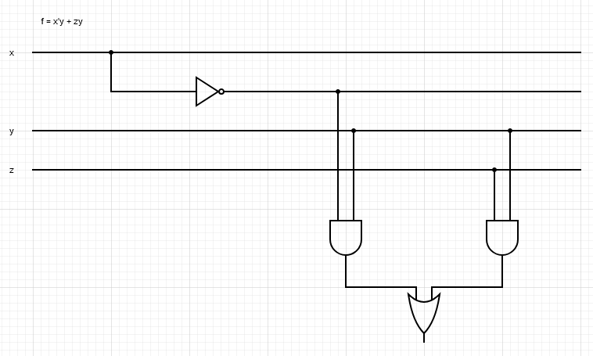
Tablična funkcija |  |  |  | x'y = A | zy = B
x | y | z | f | A | B
0 | 0 | 0 | 0 | 0 | 0
0 | 0 | 1 | 0 | 0 | 0
0 | 1 | 0 | 1 | 1 | 0
0 | 1 | 1 | 1 | 1 | 1
1 | 0 | 0 | 0 | 0 | 0
1 | 0 | 1 | 0 | 0 | 0
1 | 1 | 0 | 0 | 0 | 0
1 | 1 | 1 | 1 | 0 | 1

 |  |  |  |  |  | https://crcit.net/c/f317ee0a3f5148d9a1a4737005e6f363

f = (x + z′)(y ′ + z) |  |  | U formi konstituenata nule preko proizvoda logičkih suma: (x+y+z')(x+y'+z)(x+y'+z')(x'+y'+z)
 |  |  | U formi konstituenata jedinice preko sume logičkih proizvoda: x'y'z' + xy'z' + xy'z + xyz

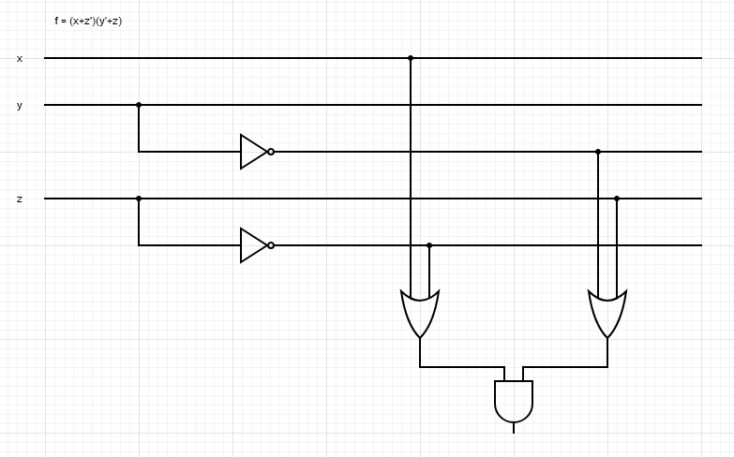
Tablična funkcija |  |  |  | x + z′ = A | y ′ + z = B
x | y | z | f | A | B
0 | 0 | 0 | 1 | 1 | 1
0 | 0 | 1 | 0 | 0 | 1
0 | 1 | 0 | 0 | 1 | 0
0 | 1 | 1 | 0 | 0 | 1
1 | 0 | 0 | 1 | 1 | 1
1 | 0 | 1 | 1 | 1 | 1
1 | 1 | 0 | 0 | 1 | 0
1 | 1 | 1 | 1 | 1 | 1

 |  |  |  |  |  | https://crcit.net/c/42c7c6c626d045b185689e8453eddb55

